HASIL TUMPANG TINDIH
DIAGRAM VENN

161 | 2755 | 58
[TARGET GAMBIR] | [KANKER CRC] | [TARGET GAMBIR] and [KANKER CRC]:
P00918 | P52701 | P08253
O43570 | P25054 | O75369
Q9Y2D0 | P00403 | P42702
P27577 | P01116 | P35658
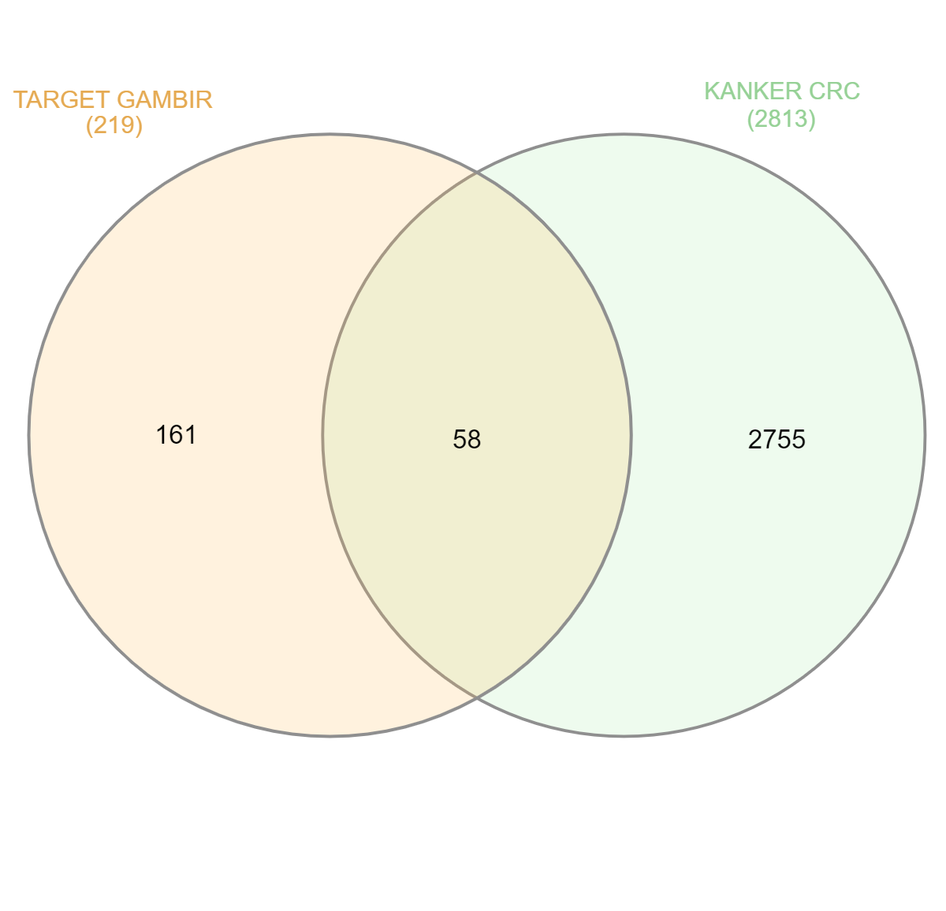
Q54873 | Q13485 | Q06455
O28220 | P35222 | Q07157
Q57622 | P43246 | Q9H3S4
Q95182 | P15056 | O43293
Q6ITZ3 | P84022 | Q9Y265
P45083 | Q13887 | P60891
Q66JW3 | Q9UJU2 | P49792
Q9H3U1 | P23508 | O15350
P12943 | P37173 | Q16539
P03276 | Q15831 | P10415
P52917 | P15923 | P26358
P32908 | P35900 | O14746
O28187 | P22607 | P08581
P03362 | P43146 | P50281
P01868 | P23443 | P08183
P15569 | O60315 | P42224
Q57816 | P02751 | Q9NPH5
Q8L3X9 | P20585 | P30518
Q9CIV8 | Q13489 | P15121
P81245 | P07949 | P47989
P03051 | Q9Y2T1 | P21397
P12281 | P35226 | P08069
Q9KPK8 | P13987 | P11511
Q9YHT1 | Q99836 | P00533
Q72J35 | O60494 | P00734
P03004 | P08F94 | P11309
P03718 | P30154 | P09917
O67298 | O95243 | P30542
Q14995 | Q13085 | P05164
P31442 | Q96EZ8 | P27986
P19456 | Q9ULV1 | P53355
Q9UBK8 | P10071 | P49841
Q9ZCW5 | Q9NR96 | P12931
Q6FF54 | Q14191 | Q05397
P03987 | P22004 | P35968
P19880 | Q99996 | P45452
P0AC41 | Q96JB1 | P08254
P25553 | P21359 | P16050
P90551 | Q15382 | P33527
P40969 | Q15198 | P53350
Q6G9K4 | Q96JQ0 | P06493
Q9WXS0 | Q32MK0 | P14780
P23542 | O43795 | Q16512
Q9NS28 | P35367 | Q16790
P07463 | Q92953 | P68400
P06533 | P42336 | P18054
Q01532 | P40692 | P25024
P75364 | P01111 | Q13554
P10955 | P18887 | Q9UM73
Q60175 | O43683 | P31749
P26392 | P04637 | Q16678
P0ABI8 | Q15796 | P30530
P01904 | O75874 | Q9UNQ0
P07260 | P24347 | O60285
Q62141 | P63000
P0A1N0 | Q8IZW8
Q02818 | P00395
Q9IAM1 | P30711
Q14919 | P17936
P02761 | Q09472
P83812 | P35638
O74098 | Q13009
Q3JY79 | P29320
P30949 | Q93098
P04166 | Q92994
Q8YSC4 | P09488
P08500 | Q969H0
P19878 | P21980
P32761 | Q8NF91
Q5SLL6 | P98164
Q60185 | P11532
P10408 | Q9NQB0
Q7SIC5 | P10826
P45748 | Q9UIF7
P07648 | P84996
Q8PUB7 | Q4LE51
P63488 | Q59EG3
P26396 | Q5U091
P45481 | A4D1D2
Q9DCX8 | E9PM53
P03314 | Q59HH7
Q9BZC1 | Q5JWD1
P11155 | Q6FHW4
O27797 | B4DYG2
P29600 | Q86TJ9
O14867 | Q53GA5
O74700 | Q53XR6
Q02790 | X5D932
Q45488 | A0A024R3Y6
Q58440 | G0Z2K0
P19221 | B3KQS8
P07872 | Q8NEZ4
Q975R3 | A4D2P0
P14193 | Q6PJP3
P30340 | Q99572
Q27272 | U5YWV7
Q975N2 | Q4W251
Q06520 | B3KPF0
P97318 | P43490
P29617 | Q03468
P00952 | B4DIT7
P25924 | Q59FG2
P05434 | Q7Z7Q0
P0A5M8 | Q9UKC9
P28593 | Q07011
P03042 | P49281
P12823 | Q96EC6
O28724 | B7ZKN5
Q93TN0 | B7ZB02
Q02078 | Q7Z6C1
P54687 | Q643R0
P32390 | P19113
Q07009 | P14543
Q96LJ7 | Q05513
P68638 | P52799
P42684 | F8WCM8
P09546 | Q53YD1
P14633 | Q9H1Y0
P63456 | A0A0A0MSU1
Q9X013 | F1D8S6
Q9X2A4 | P11047
Q51693 | Q16555
P30663 | Q96RL7
O80164 | B3KP78
P76129 | Q5GFL6
P06704 | P40189
P52209 | Q9NR82
P10636 | Q9HCU0
Q13627 | A0A0S2Z3R6
P05067 | O95644
P56817 | O75362
Q14534 | A0A7P0T9U2
P36888 | A8K2P3
Q96GD4 | Q9HC96
P21917 | Q96PU4
P43166 | A8VPY0
Q04760 | P23109
P29274 | O15020
P06737 | A0A2X0TW27
P00915 | Q03252
P37059 | Q9H013
P07451 | Q15375
P23280 | A3EZ84
Q9ULX7 | Q8WY44
P22748 | Q13023
P51955 | Q99808
Q9HC98 | A0A0S2Z4K3
P04054 | Q9GZP0
P35218 | A0A0S2Z5T0
P52895 | Q15139
Q04828 | P02461
P42330 | Q9BPX3
P17516 | A0A384NKW7
Q8N1Q1 | O60477
P14550 | A0A140VJI3
Q9HC97 | Q9H190
Q9NPI1 | Q9UI08
 | B4DRP2
 | P62195
 | P08235
 | Q16878
 | Q9Y3F4
 | B4DJU1
 | P09668
 | Q13948
 | O95677
 | B7Z9Y6
 | P15529
 | P98175
 | O14654
 | P46721
 | O43435
 | Q5VWI1
 | P52790
 | Q8TAF6
 | A5D8Z4
 | Q96E52
 | A8K1Z4
 | P50749
 | Q59FX6
 | O15534
 | Q9NQC3
 | Q9H2X9
 | Q59H90
 | P10915
 | Q13609
 | B7XCW9
 | Q6P4R6
 | O00533
 | A0A075B6H0
 | Q8NHY0
 | Q04609
 | Q13247
 | A0A6E1WJ75
 | Q8IX12
 | Q8TE60
 | A9JR48
 | Q8WWQ0
 | A8K1F4
 | Q8TE58
 | Q04637
 | A0A0U1RQW6
 | Q16445
 | Q13003
 | P31274
 | Q496F6
 | Q92932
 | P10745
 | L8B862
 | Q9BRK5
 | Q9UBV4
 | L7RTI5
 | Q9BYU1
 | Q9Y6X0
 | A0A090N8Y6
 | Q9Y286
 | Q9HBX8
 | Q5VST9
 | Q96I87
 | P49916
 | Q86XR5
 | Q8N7J2
 | Q9BQT9
 | O00400
 | Q15596
 | Q92673
 | A0A384NKY7
 | P17038
 | A0A0U1RQX7
 | B3KWB6
 | Q8IWA4
 | P51148
 | O43281
 | Q15459
 | Q12860
 | P16870
 | Q1L5Z9
 | Q14687
 | A0A0A0MQZ0
 | P22695
 | Q9NYF0
 | Q8N475
 | P82987
 | Q9BX82
 | Q12967
 | Q68DX5
 | Q13428
 | V9HVY2
 | Q8WU66
 | A1E959
 | P07477
 | A0A0S2Z3B5
 | Q08AD1
 | A8K979
 | Q9Y4R7
 | Q7Z5C0
 | Q9UPW5
 | Q9NY72
 | Q68D73
 | Q13268
 | B2R7W3
 | Q9Y6D6
 | O75891
 | A0A140VJD8
 | Q8N752
 | Q96KW9
 | Q6YHK3
 | A0A0J9YWR0
 | Q8IWV2
 | B4DMI5
 | P12838
 | Q8WXA8
 | O00602
 | O14948
 | O75643
 | Q9UBB6
 | P57729
 | Q9BWH6
 | Q3B7T1
 | Q9BZA7
 | P48146
 | O43424
 | Q59HC2
 | Q00403
 | Q9UJX5
 | B4DGD1
 | Q5T1R4
 | Q9UJT2
 | P51168
 | P51170
 | Q9H596
 | Q96GM1
 | P16519
 | Q9BTA9
 | Q9BW66
 | Q9Y282
 | Q9ULC5
 | Q9NVD3
 | Q8TE82
 | P13727
 | Q9NXF8
 | A0A024RA52
 | Q9BR76
 | Q9P2J8
 | A2A393
 | A0A0A0MTE2
 | Q12901
 | Q9BWK5
 | B2RB27
 | Q8N4F0
 | Q9Y4W2
 | Q99879
 | Q969F9
 | Q6P9F0
 | O60318
 | Q92888
 | Q8IZU8
 | B7ZMH4
 | Q7Z407
 | Q01484
 | Q9Y5X2
 | P10412
 | A4D2N2
 | Q9H3V2
 | A0A1U9X8J1
 | F1T0D3
 | Q8NAP8
 | A0A0C4DGQ1
 | Q7Z5B4
 | Q9H6B1
 | Q92783
 | O60229
 | Q9NWK9
 | Q9HAU8
 | Q8TD84
 | Q96ES0
 | Q9P253
 | Q86X89
 | Q86UK5
 | Q86SS6
 | Q6ZMD2
 | Q8N807
 | Q15485
 | Q9UKV3
 | Q86YR7
 | Q96AA8
 | Q504Q3
 | Q15391
 | A0A0K0K1K3
 | Q8WUJ1
 | Q86W28
 | Q8IVL8
 | Q5VZB9
 | Q9HBW1
 | B4E229
 | Q13885
 | Q7Z570
 | O95803
 | A0A0C4DFM5
 | Q13064
 | O14645
 | Q92187
 | Q9H7R0
 | Q8N2U9
 | B1AJU2
 | B4DFB7
 | P47887
 | Q8TEQ8
 | Q8WWL7
 | Q7Z3I7
 | Q68DX3
 | Q3MIT2
 | Q3SY77
 | Q6Q759
 | O15287
 | Q96KN9
 | A0A087WUB1
 | Q9NPY3
 | Q9NZP6
 | O95834
 | Q06547
 | P34059
 | Q8IYH5
 | Q8TC94
 | Q8IYF1
 | Q9GZU2
 | Q53Y06
 | Q9BY21
 | Q9NY74
 | Q567U6
 | B4DTL3
 | A0A9L9PY92
 | F1T0L8
 | Q12889
 | Q9Y566
 | Q9Y303
 | Q92729
 | Q9UQ03
 | Q9NS39
 | P60981
 | Q8IVM8
 | Q49A92
 | Q8NAX2
 | F8WEZ9
 | Q96MR9
 | Q8NDQ6
 | Q92838
 | Q8IW00
 | Q8N6D2
 | Q96RJ6
 | Q8WXI2
 | Q14693
 | Q9UQ05
 | Q8WYR1
 | Q7RTS6
 | Q15027
 | Q16322
 | Q9UK17
 | P60410
 | F5GZ28
 | A0A024R3Z1
 | P00156
 | O15239
 | Q9Y458
 | A0A8Q3SIR0
 | Q08289
 | B7Z1I3
 | Q8WYN3
 | Q70Z35
 | Q9Y6Q1
 | Q5U3C3
 | Q96ID5
 | Q9NVE7
 | Q9NV12
 | A0A8V8TLI9
 | Q9NVM9
 | Q8N1G4
 | B3KP11
 | Q96A65
 | Q9H2A9
 | Q9H7C1
 | P08579
 | O76039
 | Q6ZVT0
 | Q86UX6
 | Q8NB49
 | P16401
 | Q86Y46
 | Q2M3G0
 | Q02641
 | P27708
 | Q9H8L6
 | Q53GD3
 | A0A024R8F3
 | Q8TB52
 | Q969M1
 | Q9BRK4
 | O14929
 | O75081
 | Q8TC76
 | Q5VZL5
 | K7EKW2
 | P49593
 | Q15293
 | Q02878
 | Q9H4D0
 | Q9UIJ5
 | Q8IYB4
 | Q9H8Y1
 | Q9NQU5
 | O14498
 | Q6ZUT6
 | P03901
 | J3KNC5
 | P22059
 | Q59H18
 | A0A140VJE2
 | Q8NA54
 | Q59FY1
 | B4DEQ0
 | O60828
 | Q92734
 | O43257
 | Q4LE73
 | V9HWD4
 | A0A087WVM4
 | A0A804HIQ1
 | P33402
 | Q3SWU9
 | Q4LE70
 | U5Z487
 | I1SRC5
 | E5KP27
 | A0A024R274
 | B4DGU4
 | B0AZR9
 | C6ZRJ7
 | Q9P0T0
 | Q5T6X2
 | Q02952
 | Q659G9
 | X5DR03
 | S4R3U4
 | D2JYI1
 | A0A0S2Z4D1
 | B4E0K5
 | Q0IJ44
 | Q49AK4
 | Q6MZF4
 | A8K4Q3
 | B4DTN7
 | E7ES00
 | Q07954
 | P04114
 | A0A0X8GKR4
 | Q53FL1
 | F5H5V6
 | Q9ULW0
 | Q6FHM9
 | J3KQU5
 | A0A3B3ITY3
 | A9UGY9
 | E5RH72
 | Q5QHG3
 | Q6NVY8
 | A0A1C7CYX9
 | Q9NPD5
 | A0A0A0N0L2
 | Q13751
 | B4DER8
 | Q8NBU5
 | Q9UJF2
 | B7ZMM7
 | Q7Z5W8
 | Q8TBU7
 | C9IYI1
 | Q96PU8
 | B2RP22
 | P07225
 | Q9H3R5
 | F8WBA3
 | P55060
 | P16444
 | A0A2R8YGX0
 | A0A024R6K5
 | Q8TDY4
 | A0A140VJS3
 | B0ZBF6
 | E7EPC8
 | Q3LIA3
 | B4DRQ6
 | F8WAI0
 | A0A0S2Z4X1
 | Q4VBA3
 | Q152R5
 | O60488
 | F5GWT4
 | Q8NHS7
 | P23468
 | B2RUU2
 | Q6PJH3
 | A0A087X0M8
 | O14522
 | Q8IU65
 | Q86U70
 | Q6ZN25
 | A0A384MEH2
 | A0A8V8TPV5
 | Q15773
 | B2RU10
 | Q9Y2E4
 | B4E0V9
 | I6L9F8
 | A0A090N900
 | L8B7P7
 | E9PH60
 | Q02156
 | Q02643
 | A6NGQ3
 | P55347
 | B4DPW8
 | A0A087WSW2
 | B4DY86
 | Q96N16
 | A0A384N679
 | O76036
 | Q8N4Y1
 | A0A2X0SFL3
 | E7ETY2
 | A7E212
 | B3KTI4
 | J3KQB2
 | Q7Z5C1
 | J3KNS1
 | F8VU56
 | O75934
 | Q53H87
 | Q9UKF5
 | P0DMS8
 | Q86X53
 | A8K2F9
 | Q13255
 | B3KN47
 | Q6ZMN7
 | B2R812
 | A5X2V1
 | A2TJK5
 | A8MTS1
 | B3KWX8
 | P25787
 | Q6ZQR2
 | Q8WWI1
 | E9PFI7
 | Q9UKZ4
 | A3R0T8
 | P47898
 | Q15477
 | G1CT06
 | Q9BUG6
 | B7Z3Z0
 | A0A2R8YG37
 | B4DZT2
 | C9IZQ6
 | A0A384DVL8
 | A0A2R8Y566
 | Q6PJD3
 | B4DQZ7
 | A5JUU3
 | P40145
 | B4DI56
 | Q9UBF9
 | A0A499FIY3
 | B3KWQ9
 | Q9H4T2
 | A0A126GW81
 | B4E1N9
 | A8K6R4
 | Q53XM5
 | Q6ZRS4
 | Q6YL38
 | Q96Q96
 | P36543
 | Q5VXI4
 | Q9GZY8
 | Q6UX39
 | Q86YN0
 | H9KV90
 | V9HWA6
 | B7Z8E1
 | A0A0U5J797
 | A0A2R8Y7A1
 | L7RT34
 | P18858
 | P11137
 | B0I1S9
 | Q0ZFD6
 | Q6IBB5
 | B3KUL8
 | Q9UNY5
 | A0A494C184
 | A0A087WWT8
 | J3KQ49
 | B4E1S1
 | Q8N0W4
 | Q6NX51
 | Q8WWN8
 | H0Y431
 | F8VPD4
 | A0A140VJH4
 | Q5VTD9
 | B4DP66
 | B3KRT5
 | O95897
 | V9HW95
 | Q8TBK5
 | A0A140VKD9
 | A0A146E5L3
 | Q7GXZ4
 | B3KXR2
 | Q53TS8
 | Q92796
 | Q16134
 | A0A0S2Z4V5
 | Q05BK6
 | O14795
 | O75969
 | B7ZM99
 | Q9NZJ4
 | H0Y818
 | L7RSL8
 | E5KP28
 | B2RCY5
 | P63092
 | C6ZRK5
 | H2EHT1
 | B7Z5N5
 | A3QNQ0
 | A4D2P1
 | L7RSM2
 | A0A0G2JRQ5
 | Q6MZM7
 | P0DP91
 | Q59HB3
 | Q9H6X2
 | B7ZKN1
 | O15197
 | A0A0A0MSI9
 | Q7Z3H3
 | A0A8I5KWP3
 | Q59GB4
 | Q17RA0
 | A8K9C6
 | A0A7P0T9B4
 | A0A8Q3SJF6
 | A8MXH5
 | A0A8V8TN84
 | Q6E0U4
 | A0A0S2Z4L3
 | B4DRK2
 | P39880
 | F2Z2Y1
 | A0A0S2Z4W4
 | B4DUF7
 | D9ZGG0
 | Q9H4A3
 | Q13332
 | Q2HXI4
 | O95477
 | A0A140VJJ0
 | Q5GIA7
 | A0A075B6F3
 | Q2VYF7
 | Q9BXA9
 | Q5U0N1
 | B2RU06
 | Q86XV3
 | E7EM83
 | L8B567
 | Q6PKH2
 | Q9UNH5
 | A0A0A0MR94
 | O14827
 | B4DRA2
 | Q16484
 | P23467
 | H6VQ59
 | F8WD26
 | Q8N3A8
 | A0A8V8TLC0
 | A0A087WUF9
 | A0A0S2Z607
 | A0A994J5P6
 | A0A804HKJ7
 | Q9P260
 | P46821
 | Q4F7X0
 | A0A087X1R1
 | B4DT68
 | Q9Y228
 | Q96I49
 | Q9HCE6
 | A0A0A0MS29
 | Q8WV37
 | A0A2R8Y700
 | A0A8V8TPH8
 | Q6NYC5
 | E9PDF6
 | A0A8Q3SIT7
 | Q59H42
 | H0UIB3
 | Q8TD57
 | A8K4S1
 | Q05CH1
 | H0Y349
 | A0A1U9X8K7
 | K7EIS8
 | Q92832
 | B2RD24
 | E5KP25
 | Q5JWF2
 | C6ZRK2
 | A0A087WXZ1
 | Q4GZS9
 | Q9UQS6
 | Q59FF6
 | V9HWG3
 | F8W8R6
 | A0A3F2YP85
 | W8FW32
 | Q86UC5
 | F5H4S8
 | A0A8Q3SIU1
 | A0A087WZY5
 | Q9UQB3
 | Q96CJ7
 | A0A0C4DG40
 | Q7Z3D7
 | Q3KPI9
 | B4DSI9
 | Q9C0K0
 | E7EPN6
 | Q59EF4
 | A0A0A0MTU0
 | Q86VA4
 | F8J2B5
 | F1T0D4
 | A0A0S2Z6D3
 | A0A804HKT9
 | A2BDK6
 | P53814
 | A0A2U3TZH5
 | B4DM52
 | Q5VVH1
 | Q96MZ0
 | A0A140VJW0
 | F5H6I3
 | Q6UB35
 | E5KP26
 | A0A0S2Z3S5
 | K7PPA8
 | A0A0G2JRN4
 | B7ZLE5
 | Q86TD1
 | B2R6I9
 | F5H3Q5
 | B4DIV6
 | A0A0S2Z3Q2
 | B4E3R1
 | Q96I65
 | L8B8F6
 | B4DGV5
 | Q4G0X0
 | E9PMT2
 | O00341
 | A0A087WVP4
 | B3KPN2
 | A0A8V8TQC4
 | B7Z7J1
 | K9UUD5
 | A0A0A0MTL7
 | A0A087WT22
 | Q6N084
 | Q59HG3
 | Q3SB16
 | B2RTX6
 | O95065
 | A0A0S2Z3J7
 | A0A2R8Y622
 | A0A590UJF0
 | A0A994J711
...

